对账
订单号 | 入住日期 | 离店日期 | 应收 |  |  |  | ，
18026985735 | 2022-06-18 | 2022-06-19 | 270.12 | #N/A | 2542013 | #N/A | ，2542013 | #N/A | 特殊要求:此为17903191029申请改期至6/18-6/19的改期费用补款单 。 | 本期收回270.12

 |  |  | 89979.12

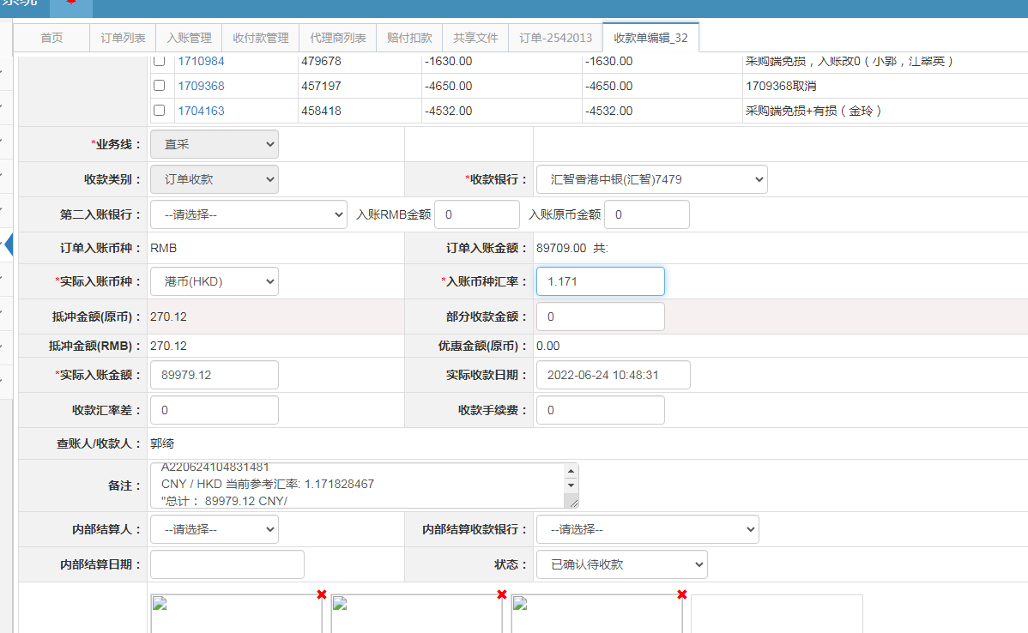

A220624104831481
CNY / HKD 当前参考汇率: 1.171828467
总计： 89979.12 CNY/ 105440.09 HKD

